Лист1
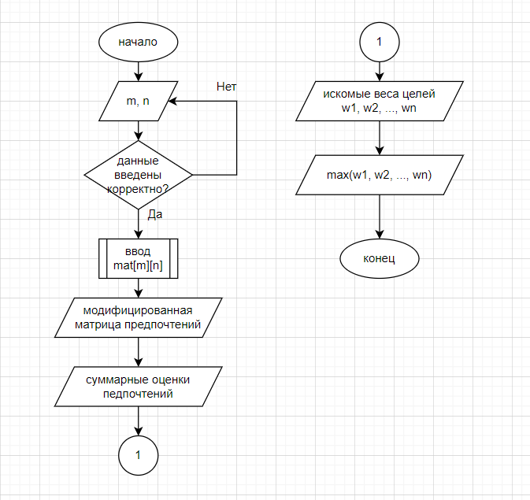
 | Z1 | Z2 | Z3
Э1 | 1 | 2 | 3 | Исходная матрица предпочтений
Э2 | 2 | 1 | 3
Э3 | 2 | 3 | 1
Э4 | 3 | 2 | 1
Э5 | 3 | 1 | 2
Э6 | 1 | 2 | 3

 | Z1 | Z2 | Z3
Э1 | 2 | 1 | 0 | Модифицированная матрица предпочтений
Э2 | 1 | 2 | 0
Э3 | 1 | 0 | 2
Э4 | 0 | 1 | 2
Э5 | 0 | 2 | 1
Э6 | 2 | 1 | 0

Суммарные оценки предпочтений

 | К1 | К2 | К3
 | 6 | 7 | 5

Искомые веса целей

 | omega1 | omega2 | omega3
 | 0.33 | 0.39 | 0.28

Наиболее целесообразна альтернатива 2

